FZ 28.6
FZ 28.6 Diagramme: Neuzulassungen von Personenkraftwagen mit alternativen Antriebsarten und Marken (Top 15)
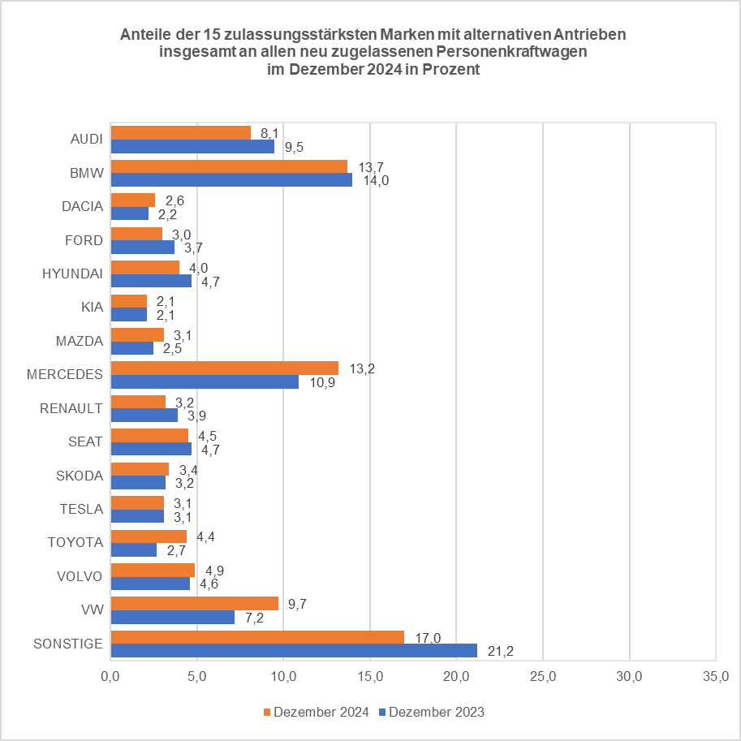
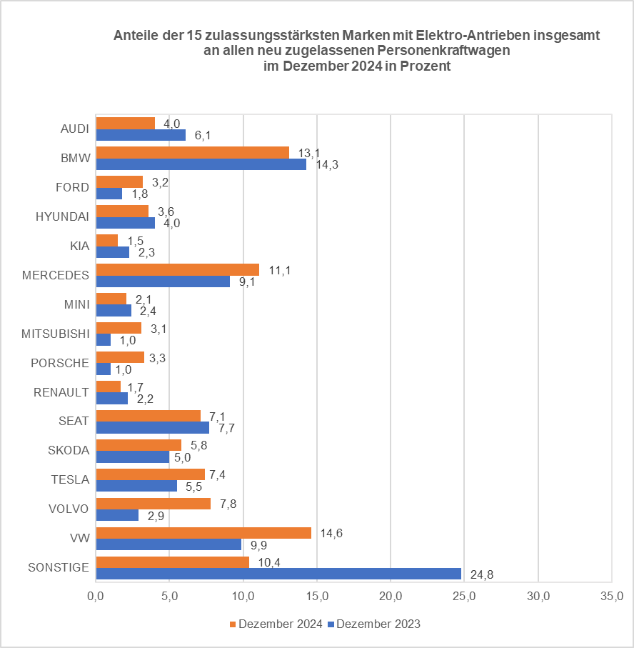
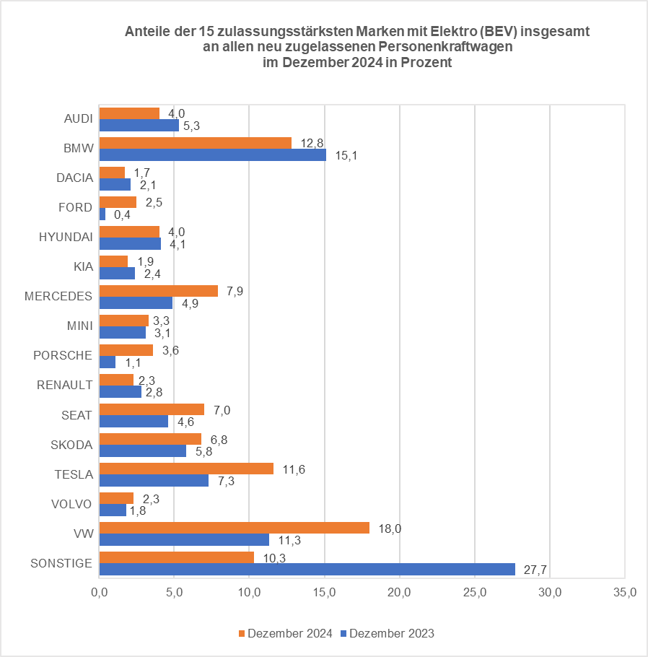

© Kraftfahrt-Bundesamt, Flensburg

